상품제안서
송월 항균케어 5P세트 (핸드워시 1개+스퀘어34+엑스34 핸드타올4매) | 상품코드: S47566

 |  |  |  |  |  |  | 02-713-8555 | www.synergygift.co.kr
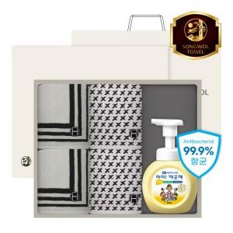

【상세/제작정보】 | <p><span style="font-size: 18.6667px;">※ 자수인쇄 4p, 글자 20자 기준(난이도, 크기, 글자수에 따라 비용 추가 변동 됩니다)</span>​​​</p>

【인쇄/포장옵션】 | 나염1도, 자수 4p / 포장지포장

【공급단가】 | 수량 | 25~ | 100~ | 300~ | 500~ | 1,000~
*VAT별도 | 단가 | 27,560원 | 26,070원 | 24,800원 | 24,160원 | 23,530원

【상품 URL】 | https://www.synergygift.co.kr:443/src/goods_detail.php?gdno=47566

